Hoja 1
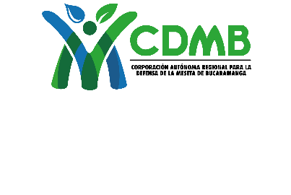 |  |  | CORPORACIÓN AUTONOMA REGIONAL PARA LA DEFENSA DE LA MESETA DE BUCARAMANGA - CDMB.

 |  |  | ELABORÓ |  | REVISÓ |  | APROBÓ
 |  |  | Coordinador Técnico - SEYCA |  | Delegado Dirección SIGC |  | Director(a) General
CODIGO |  | VERSION | AUTODECLARACION DE VERTIMIENTOS PARA MUNICIPIOS O EMPRESAS DE SERVICIOS PÚBLICOS
M-DA-FO06 |  | 4

 | Yo, ____________________________________________________________________ identificado con cédula de ciudadanía número __________________ de ________________________ en calidad de Alcalde Municipal o Representante Legal de la Empresa de Servicios Públicos ESP, de______________________________________________________________________, en cumplimiento de lo estipulado en el Artículo 2.2.9.7.4.4. del Decreto 1553 de diciembre 23 de 2024, Compilado en el Decreto. 1076 del 26 de mayo de 2015 Título 9 Capítulo 7 Artículo 2.2.9.7.5.4, me permito presentar la Autodeclaración representativa de los vertimientos líquidos de origen doméstico.

 | 1. INFORMACIÓN GENERAL DEL USUARIO

 | Nombre del Municipio o ESP |  |  |  |  | NIT No.

 | Dirección |  |  | Teléfono |  | Celular

 | Municipio |  | Dirección Correspondencia
 | Correo electrónico__________________________ Correo de facturación electrónica______________________________

 | 2. CARACTERÍSTICAS DEL VERTIMIENTO

 | 2.1 GENERALIDADES

 | Coordenadas del punto de vertimiento N__________ E_________

 | Sitio de entrega: (Nombre corriente de agua)

 | Tipo de Tratamiento (Especifique para cada entrega)

 | 2.2 CARACTERIZACIÓN DESECHOS LÍQUIDOS (Resultado análisis de laboratorio)

 | CARACTERIZACIÓN
 | PARÁMETRO |  | ABASTECIMIENTO | AFLUENTE |  | EFLUENTE
 | DBO5 (mg/l)
 | SST (mg/l)
 | DQO (mg/l)
 | CAUDAL (l/s)

